List3
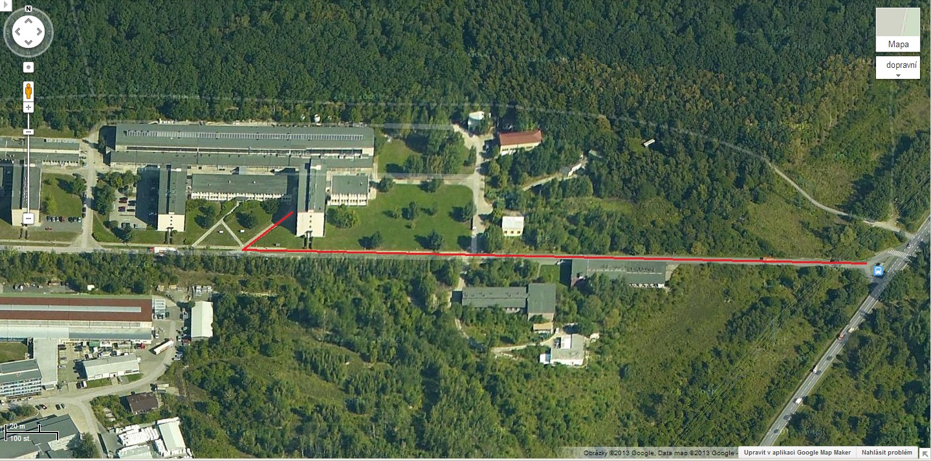
GPS: 50.092599, 14.618449

